상품제안서
천연가습제 화산석정화석 자연기화식가습기 500g | 상품코드: S30042

 |  |  |  |  |  |  | 02-713-8555 | www.synergygift.co.kr
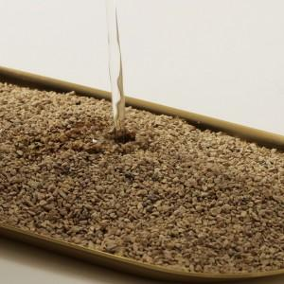

【상세/제작정보】

【인쇄/포장옵션】 | / 포장불가능

【공급단가】 | 수량 | 100~ | 300~ | 500~ | 1,000~ | 3,000~
*VAT별도 | 단가 | 7,850원 | 7,560원 | 7,270원 | 6,980원 | 6,800원

【상품 URL】 | https://www.synergygift.co.kr:443/src/goods_detail.php?gdno=30042

